상품제안서
애니존 66W 초고속충전 패브릭 LCD 케이블 UTC | 상품코드: S30568

 |  |  |  |  |  |  | 02-713-8555 | www.synergygift.co.kr
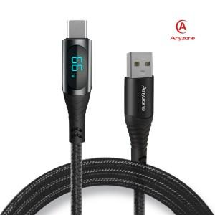

【상세/제작정보】 | 제품사이즈 : 1.2m 또는 2.0m 인쇄가능사이즈 :6x13mm 인쇄방법 : 실크인쇄, 레이져인쇄 기본수량 미만시 기본인쇄비용발생

【인쇄/포장옵션】 | 실크, 레이저 / 포장지포장

【공급단가】 | 수량 | 100~ | 300~ | 500~ | 1,000~ | 3,000~
*VAT별도 | 사이즈(1.2m) | 4,990원 | 4,810원 | 4,620원 | 4,440원 | 4,320원
 | 사이즈(2.0m) | 5,400원 | 5,200원 | 5,000원 | 4,800원 | 4,680원

【상품 URL】 | https://www.synergygift.co.kr:443/src/goods_detail.php?gdno=30568

